Result
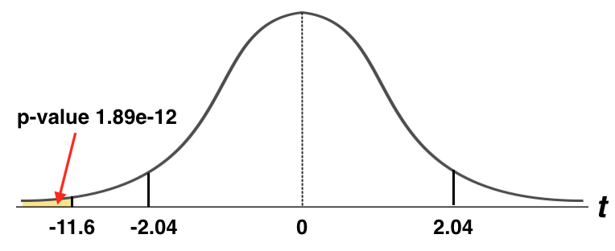
t-Test: Paired Two Sample for Means

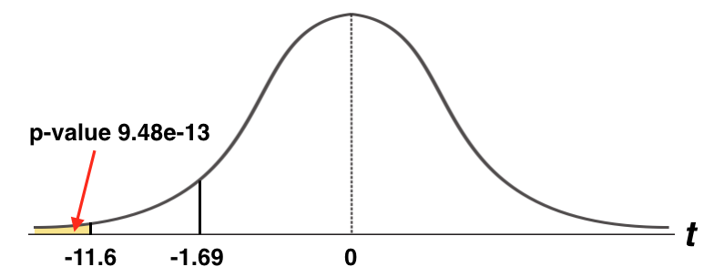
 | Variable 1 | Variable 2 | P(T<=t) one-tail
Mean | 40.533333333 | 100.26666667
Variance | 67.981609195 | 659.9954023
Observations | 30 | 30
Pearson Correlation | -0.14688273135
Hypothesized Mean Difference | 0
df | 29
t Stat | -11.638800755
P(T<=t) one-tail | 9.483569923E-13
t Critical one-tail | 1.6991270265
P(T<=t) two-tail | 1.8967139846E-12
t Critical two-tail | 2.0452296421
 |  |  | P(T<=t) two-tail

